2021_12_data
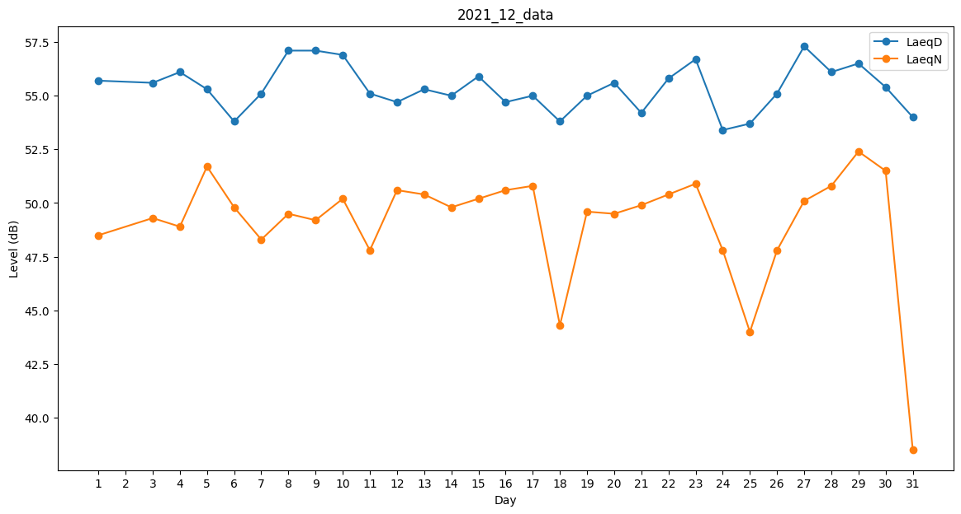
Day | LaeqD | LaeqN
1 | 55.7 | 48.5
2 | 53.2 | 0
3 | 55.6 | 49.3
4 | 56.1 | 48.9
5 | 55.3 | 51.7
6 | 53.8 | 49.8
7 | 55.1 | 48.3
8 | 57.1 | 49.5
9 | 57.1 | 49.2
10 | 56.9 | 50.2
11 | 55.1 | 47.8
12 | 54.7 | 50.6
13 | 55.3 | 50.4
14 | 55 | 49.8
15 | 55.9 | 50.2
16 | 54.7 | 50.6
17 | 55 | 50.8
18 | 53.8 | 44.3
19 | 55 | 49.6
20 | 55.6 | 49.5
21 | 54.2 | 49.9
22 | 55.8 | 50.4
23 | 56.7 | 50.9
24 | 53.4 | 47.8
25 | 53.7 | 44
26 | 55.1 | 47.8
27 | 57.3 | 50.1
28 | 56.1 | 50.8
29 | 56.5 | 52.4
30 | 55.4 | 51.5
31 | 54 | 38.5

